상품제안서
영국R. 코지 인덕션IH 세라믹 사각그릴팬 28cm | 상품코드: S39815

 |  |  |  |  |  |  | 02-713-8555 | www.synergygift.co.kr
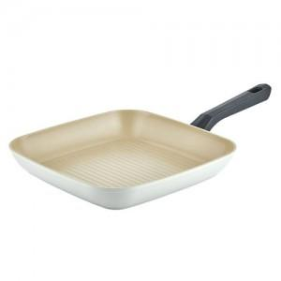

【상세/제작정보】

【인쇄/포장옵션】 | 스티커 / 포장불가능

【공급단가】 | 수량 | 20~ | 100~ | 300~ | 500~ | 1,000~
*VAT별도 | 단가 | 25,870원 | 24,470원 | 23,280원 | 22,680원 | 22,280원

【상품 URL】 | https://www.synergygift.co.kr:443/src/goods_detail.php?gdno=39815

